Oppskrift
Chicken burgerChicken burger
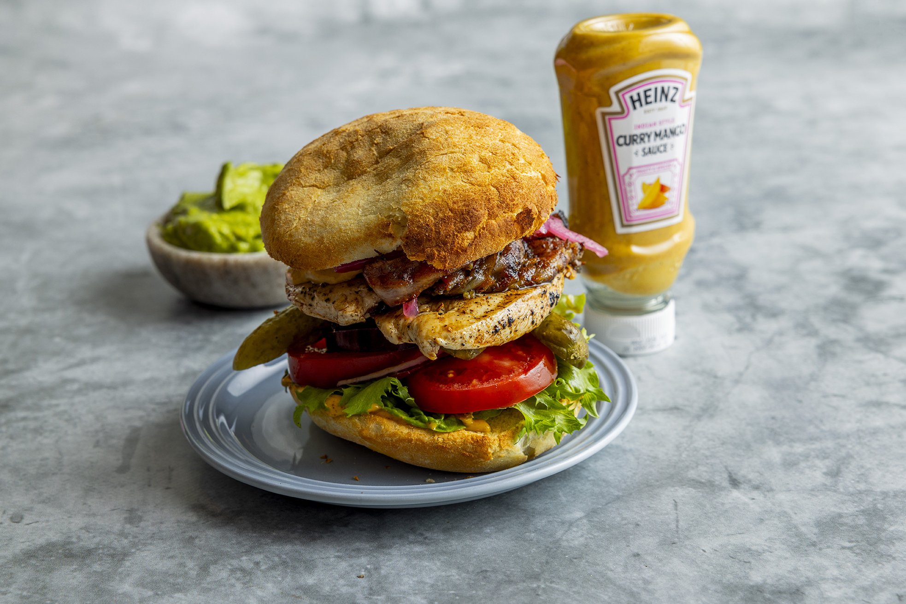

Lårkjøtt av kylling marinert i curry paste, jalapeno bacon, curry og mangodressing, salat, tomat, rødløk, mango chutney, premium burgerbrød. Jalapeno Bacon Ingredienser 10 kg Bacon 1 kg Jalapeno Blend jalapeno sammen med laken i blender eller kjøkkenmaskin. Hell over skivet bacon, pass på at skivene dras fra hverandre slik at størst mulig overflate dekkes med jalapeno. Pickles Ingredienser 10 kg Små agurker 60 ml TABASCO® Jalapeno Sauce 30 g Sennepsfrø 20 g Laubærblad 2 bunter Dill 10 g Sort pepper 20 g Maldonsalt 10 l Vann 5 stk Sitroner Kok opp vann. Kutt agurk i ønsket størrelse, minimum 2 båter. Sitroner deles i to og sitronjuicen presses over. Rør inn resten av ingrediensene, inkludert de pressede sitronbåtene. Hell over det kokende vannet, sett på kjøl i 48 timer og server. Tips: For å redusere arbeidstimer kan man kjøpe inn en ferdig syrlig syltet agurk og tilsette resten av ingrediensene. Obs! Ved 10 kg ferdig syltet agurk, tilsett kun 1 liter lake fra boks eller glass.Lårkjøtt av kylling marinert i curry paste, jalapeno bacon, curry og mangodressing, salat, tomat, rødløk, mango chutney, premium burgerbrød. Jalapeno Bacon Ingredienser 10 kg Bacon 1 kg Jalapeno Blend jalapeno sammen med laken i blender eller kjøkkenmaskin. Hell over skivet bacon, pass på at skivene dras fra hverandre slik at størst mulig overflate dekkes med jalapeno. Pickles Ingredienser 10 kg Små agurker 60 ml TABASCO® Jalapeno Sauce 30 g Sennepsfrø 20 g Laubærblad 2 bunter Dill 10 g Sort pepper 20 g Maldonsalt 10 l Vann 5 stk Sitroner Kok opp vann. Kutt agurk i ønsket størrelse, minimum 2 båter. Sitroner deles i to og sitronjuicen presses over. Rør inn resten av ingrediensene, inkludert de pressede sitronbåtene. Hell over det kokende vannet, sett på kjøl i 48 timer og server. Tips: For å redusere arbeidstimer kan man kjøpe inn en ferdig syrlig syltet agurk og tilsette resten av ingrediensene. Obs! Ved 10 kg ferdig syltet agurk, tilsett kun 1 liter lake fra boks eller glas
Number of servingsNumber of servings | 1
EPDEPD | ProductProduct | Per servingPer serving |  | TotalTotal |  | QtyPerPackQtyPerPack | PackSizePackSize | PackUnitPackUnit | PackagingPackaging | ItemsItems
 | Lårkjøtt av kylling Lårkjøtt av kylling | 180 | gg | 0 | gg |  |  |  |  | 0
 | Jalapeno bacon Jalapeno bacon | 70 | gg | 0 | gg |  |  |  |  | 0
 | Curry og mangodressing Curry og mangodressing | 50 | gg | 0 | gg |  |  |  |  | 0
 | Pickles (se oppskrift) Pickles (se oppskrift) | 30 | gg | 0 | gg |  |  |  |  | 0
 | Salat Salat | 50 | gg | 0 | gg |  |  |  |  | 0
 | Tomat Tomat | 50 | gg | 0 | gg |  |  |  |  | 0
 | Rødløk Rødløk | 25 | gg | 0 | gg |  |  |  |  | 0
54503665450366 | Burger brød Homestyle *(Gluten,Hvete gluten,Melk)Burger brød Homestyle *(Gluten,Hvete gluten,Melk) | 1 | stkstk | 0 | stkstk | 1 | 3.78 | kgkg | 1x3.78kg1x3.78kg | 0
45944464594446 | Hamburgerbrød Pretzel *(Gluten,Hvete gluten,kan inneholde spor av Melk,Soya)Hamburgerbrød Pretzel *(Gluten,Hvete gluten,kan inneholde spor av Melk,Soya) |  |  | 0 |  | 1 | 3840 | gg | 1x3840g1x3840g | 0
 | Til Jalapeno bacon og Pickles Til Jalapeno bacon og Pickles |  |  | 0 |  |  |  |  |  | 0
 | Jalapenos Jalapenos | 1 | kgkg | 0 | kgkg |  |  |  |  | 0
54533375453337 | Jalapeno Sauce Jalapeno Sauce | 60 | mlml | 0 | mlml | 12 | 60 | mlml | 12x60ml12x60ml | 0
59192955919295 | Maldon flaksalt bøtte 570g Maldon flaksalt bøtte 570g | 20 | gg | 0 | gg | 6 | 570 | gg | 6x570g6x570g | 0
53419045341904 | Maldon flaksalt bøtte 1,4 kg Maldon flaksalt bøtte 1,4 kg |  |  | 0 |  | 1 | 1400 | gg | 1x1400g1x1400g | 0

 | * Allergens* Allergens

